INFO
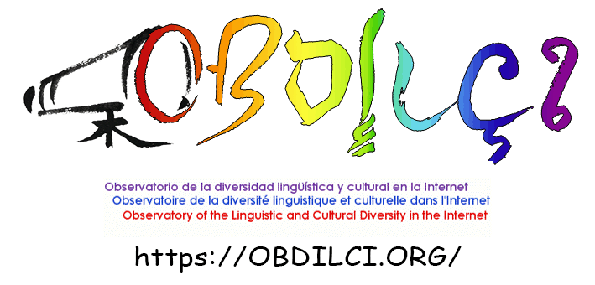
OBDILCI | 2026-04-20 |  | https://obdilci.org | cc-by-sa 4.0 | https://creativecommons.org/licenses/by-sa/4.0/
Révision | 2026-06-20 | Introduction des %SITES après extrapolation (pourcentage de sites ayant la langue en option) total des pourcentages = taux de multilinguisme
Résultats de l'analyse linguistique des domaines gTLDs associés aux langues de France
Contexte : projet MECILDI financé par la DGLFLF@Minsitère de la culture
MECILDI : | https://www.obdilci.org/projets/mecildi/
DGLFLF: | https://www.culture.gouv.fr/nous-connaitre/organisation-du-ministere/la-delegation-generale-a-la-langue-francaise-et-aux-langues-de-france
TRANCO : | https://tranco-list.eu/
TOMEDES : | https://www.tomedes.com/
MÉTHODE | https://doi.org/10.13140/RG.2.2.12097.72800
Le programme MECILDI analyse la répartition des langues et les indicateurs de multilinguisme de l'ensemble des sites web de la zone
La version 1 du programme se concentre sur l'instruction HrefLang= et extrapole le reste des sites multilingues à partir de l'hypothèse selon laquelle
son pourcentage d'utilisation est constant et que la répartition des langues sera la même dans la partie extrapolée
Alpha est défini comme le facteur d'extrapolation, sa valeur est de 1 divisé par le pourcentage de prévalence de HrefLang=
Alpha a été fixé à 2,5 (40% de prévalence). Cette valeur a été vérifiée sur l'échantllon de test de MECILDI consitué par 500 sites au hasard dans TRANCO.
Une heuristique a été mise au point pour noter chaque site et ses valeurs paramétrées à partir de cet échantillon; sa pertinence a été vérifiée avec TRANCO
MECILDI utilise le service de TOMEDES via son API payant comme algorithme de détection de langues. 220 langues sont couvertes par cet algorithme.

REMERCIEMENTS | OBDILCI remercie Stéphane Bortzmeyer (Afnic) pour ses informations et conseils éclairés ainsi que Matthieu Credou (.corsica) pour son guidage vers ICANN/CZDS

INDICATEURS
MultiR | Taux de multilinguisme définit comme le rapport entre nombre de versions linguistiques et le nombre total de sites web
%Multi | Pourcentage de sites multilingues
AvgL | Nombre moyen de langues par site multilingue
MonoL | Pourcentage de sites monlingue
GooT | Pourcentage d'utilisation de GoogleTranslate installé dans le HTML
HDEF | Facteur d'extrapolation dérivé de l'heuristique. Si proche de 2.5 le résulrat est excellent.
Lang= | Pourcentage de sites utilizando l'instruction Lang=
Lang=Err | Pourcentages de sites avec inconsistance entre utilsation de lang= et la langue identifiée par Tomedes
IDN | Pourcentage de sites utlisant un nom de domaine internationalisé (identifié par les catactères xn-- en début de nom)
ERR-DNS | Domaine inaccessible, aucune information disponible sur le site web (ex. : délai d'attente dépassé, domaine non enregistré)
ERR-BLK | MECILDI a été bloqué par le pare-feu WAF (Web Application Firewall) ou robots.txt ou le serveur (403,405)
ERR-CFG | Domaine valide, mais site web non configuré (ex. : en construction, domaine en attente)
ERR-HTTP | Domaine valide, mais erreur sur le site web (ex. : 301, 503)
ERR-LANG | Site web valide, mais erreur de détection de la langue
ERR-TOT | Total des sites non traités pour cause d'erreurs
%SITES | Pourcentage de sites ayant cette langue en option
%PAGES | Pourcentages de pages dans cette langue déduit par pourcentages de configurations linguistiques dans cette langue
NON-ID | langue non identifiable par Tomedes
OTHERL | Autres langues : code langue dans Hreflang= ou lang= qui n'est pas dans la liste traitée par MECILDI
TRANCO | Échantillon du million de sites les plus visités. MECILDI a eté appliqué sur TRANCO et les indicateurs sont mentionnés à titre de comparaison
 | Source : | https://www.obdilci.org/wp-content/uploads/2026/04/MECILDI-Results1.xlsx
TOILE | Les données des indicateurs pour la Toile entière proviennent d'autres études d'OBDILCI
 | Modèle OBDILCI |  | https://www.obdilci.org/projets/principal/
 | Études avec DataProvider.com |  | https://www.obdilci.org/projets/autres/mlreports-2/

